Трикотаж
 |  |  |  | info@likadress.ru | К оплате: | 0.00 руб
 |  | Прайс-каталог | 8-800-250-95-37

 |  | производителя трикотажа LikaDress.ru |  | ул. Наговицыной-Икрянистовой, д. 6
 |  | 01.03.2024 13:50 |  | г. Иваново, Россия, 153002
Фотография | Артикул | Название | Ссылка на сайт | Размер | От 1 шт | Цена со скидкой от 1 шт | от 3000р | Цена со скидкой от 3000р | от 25000р | Цена со скидкой от 25000р | от 45000р | Цена со скидкой от 45000р | Заказ, шт | Сумма
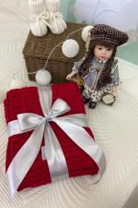 | 7846 | Плед вязаный Кирпичики Б Арт. 7846 | https://likadress.ru/catalog/pledy/~pled_vyazanyj_kirpichiki_b | 96*100 | 1,683.00 руб | Без скидки | 1,100.00 руб | Без скидки | 1,045.00 руб | Без скидки | 990.00 руб | Без скидки | 0 | 0.00 руб

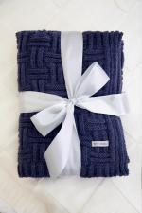 | 7845 | Плед вязаный Кирпичики А Арт. 7845 | https://likadress.ru/catalog/pledy/~pled_vyazanyj_kirpichiki_a | 96*100 | 1,683.00 руб | Без скидки | 1,100.00 руб | Без скидки | 1,045.00 руб | Без скидки | 990.00 руб | Без скидки | 0 | 0.00 руб

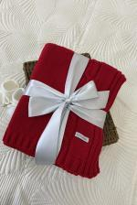 | 7843 | Плед вязаный Буквы Б Арт. 7843 | https://likadress.ru/catalog/pledy/~pled_vyazanyj_bukvy_b | 96*100 | 1,683.00 руб | Без скидки | 1,100.00 руб | Без скидки | 1,045.00 руб | Без скидки | 990.00 руб | Без скидки | 0 | 0.00 руб

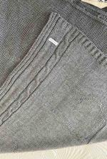 | 7842 | Плед вязаный Буквы А Арт. 7842 | https://likadress.ru/catalog/pledy/~pled_vyazanyj_bukvy_a | 96*100 | 1,683.00 руб | Без скидки | 1,100.00 руб | Без скидки | 1,045.00 руб | Без скидки | 990.00 руб | Без скидки | 0 | 0.00 руб

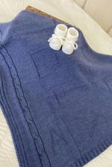 | 7841 | Плед вязаный Буквы Арт. 7841 | https://likadress.ru/catalog/pledy/~pled_vyazanyj_bukvy | 96*100 | 1,683.00 руб | Без скидки | 1,100.00 руб | Без скидки | 1,045.00 руб | Без скидки | 990.00 руб | Без скидки | 0 | 0.00 руб

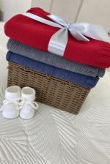 | 7840 | Плед вязаный Косы Арт. 7840 | https://likadress.ru/catalog/pledy/~pled_vyazanyj_kosy | 96*100 | 1,683.00 руб | Без скидки | 1,100.00 руб | Без скидки | 1,045.00 руб | Без скидки | 990.00 руб | Без скидки | 0 | 0.00 руб

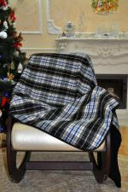 | 984 | Плед клетка с синей полосой Арт. 984 | https://likadress.ru/catalog/pledy/~pled_kletka_s_sinej_polosoj_984 | 140*220 | 1,090.00 руб | Без скидки | 1,090.00 руб | Без скидки | 1,036.00 руб | Без скидки | 981.00 руб | Без скидки | 0 | 0.00 руб

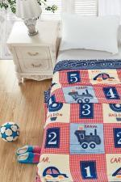 | 5018 | Плед Велсофт Д 4 Арт. 5018 | https://likadress.ru/catalog/pledy/~pled_velsoft_d_4_5018 | 110*140 | 400.00 руб | Без скидки | 400.00 руб | Без скидки | 380.00 руб | Без скидки | 360.00 руб | Без скидки | 0 | 0.00 руб

